Oppskrift
ChiapuddingChiapudding
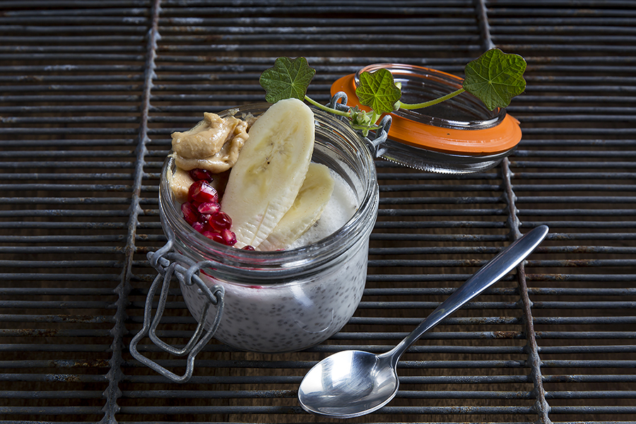

Rör samman frön, honung och kokosmjölk. Häll upp i serveringsskålar, täck med plastfilm och låt vila i kyl under natten. Rör ihop kokosmjölk och jordnötssmör, klicka ovanpå puddingen och servera tillsammans med frukten.Rör samman frön, honung och kokosmjölk. Häll upp i serveringsskålar, täck med plastfilm och låt vila i kyl under natten. Rör ihop kokosmjölk och jordnötssmör, klicka ovanpå puddingen och servera tillsammans med frukten.
Number of servingsNumber of servings | 2
EPDEPD | ProductProduct | Per servingPer serving | TotalTotal | QtyPerPackQtyPerPack | PackSizePackSize | PackUnitPackUnit | PackagingPackaging | ItemsItems
 | chiafrön chiafrön |  | 0 |  |  |  |  | 0
 | honung honung |  | 0 |  |  |  |  | 0
 | kokosmjölk, gärna Blue Dragon kokosmjölk, gärna Blue Dragon |  | 0 |  |  |  |  | 0
 | kokosmjölk, gärna Blue Dragon kokosmjölk, gärna Blue Dragon |  | 0 |  |  |  |  | 0
 | Green Choice Jordnötssmör Green Choice Jordnötssmör |  | 0 |  |  |  |  | 0
 | granatäpplekärnor granatäpplekärnor |  | 0 |  |  |  |  | 0
 | skivad banan skivad banan |  | 0 |  |  |  |  | 0

 | * Allergens* Allergens

